Volumi allenamento
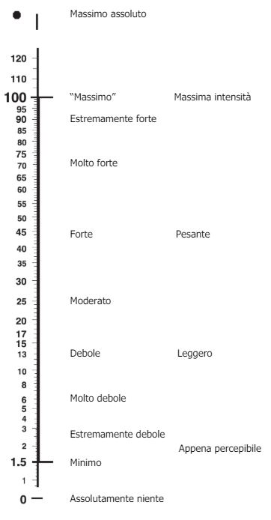
 | Seduta 1 |  |  |  | Seduta 2a |  |  |  |  | Seduta 2b
 | Blocchi project |  |  |  | Blocchi ripetuti |  |  |  |  | Circuiti
Settimana | Durata/Serie | Recupero | Durata e Serie | RPE seduta | Durata/Serie2 | Ripetizioni | Recupero | Durata e Serie | RPE seduta | Durata/Serie | Movimenti | Recupero | Durata e Serie | RPE seduta
2024-09-16 | Fino a 60' | Completo | 60 | 7 | 2-3 | 3 | 45'' rip | 5-7' set | 3 | 7 | 2-3 | 22 | 7-9'
 | Fino a 70' | Completo | 70 | 8 | 3-4 | 3 | 45'' rip | 5-7' set | 4 | 8 | 3-4 | 24 | 7-9' | 4 | 7
 | Fino a 70' | Completo | 70 | 7 | 3-4 | 3 | 45'' rip | 5-7' set |  |  | 3 | 24 | 7-9'
 | Fino a 45' | Completo |  |  | 2 | 3 | 45'' rip | 5-7' set |  |  | 2 | 26 | 7-9'

 |  | SCALA RPE Per valutazione intensità seduta

